01_(YBIGTA) 프로젝트_기능명세서
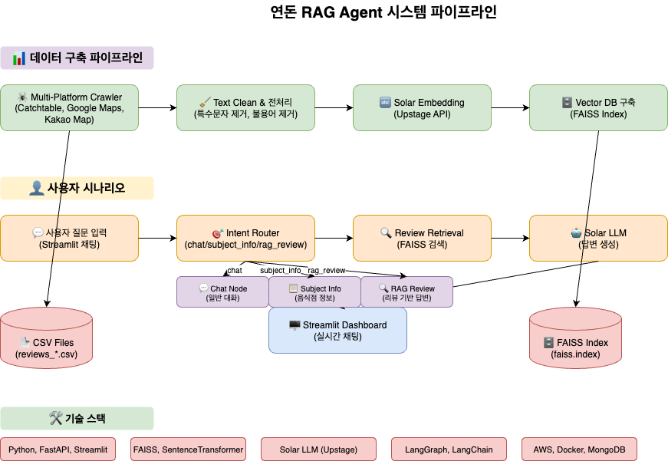
신입기수 교육세션 - RAG Agent 과제 명세서
프로젝트 목표 | 연돈 음식점 리뷰 데이터를 활용한 RAG Agent 시스템 구축

담당자
산출물 목록 | 프로젝트 코드 | https://github.com/rammmaa/YBIGTA_newbie_team_project
데이터셋 | 내용 | Catchtable, Google Maps, Kakao Map에서 수집한 연돈 리뷰 데이터
 | 특징 | 다중 플랫폼 리뷰, 별점, 날짜, 텍스트 리뷰 포함
전체 파이프라인 | 데이터 구축 | 단계 |  | 설명
 |  | Data Loader |  | Catchtable, Google Maps, Kakao Map 크롤링
 |  | Text Clean |  | 특수문자 제거, 불용어 제거, 텍스트 정규화
 |  | Solar Embedding |  | Upstage API로 벡터 임베딩 수행
 |  | Vector DB 구축 |  | FAISS를 사용한 유사 리뷰 검색 인덱스 구축
 | 사용자 시나리오 | 질문 입력 |  | 사용자가 Streamlit 채팅창에 연돈 관련 질문 입력
 |  | Query Processing |  | 질문 전처리 및 임베딩
 |  | Retrieval |  | vector DB로부터 유사 리뷰 N건 검색
 |  | Classification |  | Solar LLM 기반 리뷰 감정 분석 및 키워드 추출
 |  | Resonse Generation |  | 검색된 유사 리뷰를 기반으로 Solar LLM이 답변 생성
 |  | Dashboard |  | streamlit 기반 대화형 인터페이스
프로젝트 기능 명세서 | 시스템 구축 파이프라인 | # | 모듈 | 설명 | 입력 | 출력 | 비고
 |  | 1 | Multi-Platform Crawler | Catchtable, Google Maps, Kakao Map 리뷰 크롤링 | 웹사이트 URL | CSV 파일 | Selenium 기반
 |  | 2 | Text Clean & 전처리 | 특수문자 제거, 불용어 제거, 텍스트 정규화 | 원본 텍스트 | 정제 텍스트 | NLTK, KoNLPy 활용
 |  | 3 | Solar Embedding | 리뷰 내용을 벡터화 | 정제 텍스트 | 벡터 | Upstage Embedding API
 |  | 4 | Vector DB 구축 (FAISS) | 검색용 DB 구축 | 벡터 + 메타데이터 | faiss.index 파일 | 유사도 검색용
 | 사용자 실시간 흐름 | # | 모듈 | 설명 | 입력 | 출력 | 비고
 |  | 1 | 질문 입력 | 사용자 질문 입력 | 텍스트 | 질문 텍스트 | Streamlit 채팅 인터페이스
 |  | 2 | Query Processing | 질문 전처리 및 임베딩 | 질문 텍스트 | 질문 벡터 | Solar Embedding API
 |  | 3 | 유사 리뷰 검색 | 벡터 DB에서 유사 리뷰 검색 | 질문 벡터 | 유사 리뷰 목록 | Top-K 검색
 |  | 4 | Solar LLM 감정 분석 | 리뷰 감정 및 키워드 분석 | 리뷰 텍스트 | 감정 분석 결과(JSON) | 긍정/부정/중립 분류
 |  | 5 | 답변 생성 | 검색된 리뷰 기반 답변 생성 | 유사 리뷰+질문 | 답변 텍스트 | Solar LLM API
 |  | 6 | 대시보드 | 대화형 인터페이스 제공 | 전체 결과 | 웹페이지 | 실시간 채팅
대시보드 구성 |  | 섹션 |  | 구성 요소 | 예시
 |  | ① 채팅 인터페이스 |  | 질문 입력창, 대화 히스토리 | "연돈 맛있나요?"
 |  | ② 연돈 정보 |  | 위치, 메뉴, 영업시간, 전화번호 | "서울시 강남구..."
 |  | ③ 유사 리뷰 |  | 검색된 유사 리뷰 3건 요약 카드 | "맛있어요! 분위기도 좋고..."
 |  | ④ 감정 분석 |  | 긍정/부정/중립 비율, 키워드 클라우드 | 긍정 80%, 부정 15%, 중립 5%
 |  | ⑤ 통계 정보 |  | 별점 분포, 리뷰 수, 플랫폼별 비교 | 평균 별점 4.2점, 총 리뷰 1,234건

